歩数・体重記録表（入力）
歩数・体重記録表

１日8000歩、20分の速歩きが健康のカギ！
まずは、今より1000歩（10分）
歩数を増やしてみよう

日付 | 1日の歩数 |  | 体重
 |  | 歩 |  | kg
 |  | 歩 |  | kg
 |  | 歩 |  | kg
歩数と体重の変化
 |  | 歩 |  | kg
 |  | 歩 |  | kg
 | 1日の歩数 | 体重
 |  | 歩 |  | kg
 |  | 歩 |  | kg
 |  | 歩 |  | kg
 |  | 歩 |  | kg
 |  | 歩 |  | kg
 |  | 歩 |  | kg
 |  | 歩 |  | kg
 |  | 歩 |  | kg
 |  | 歩 |  | kg
 |  | 歩 |  | kg
 |  | 歩 |  | kg
 |  | 歩 |  | kg
 |  | 歩 |  | kg
 |  | 歩 |  | kg
 |  | 歩 |  | kg
 |  | 歩 |  | kg
大きな一歩を踏み出そう！
 |  | 歩 |  | kg
 |  | 歩 |  | kg
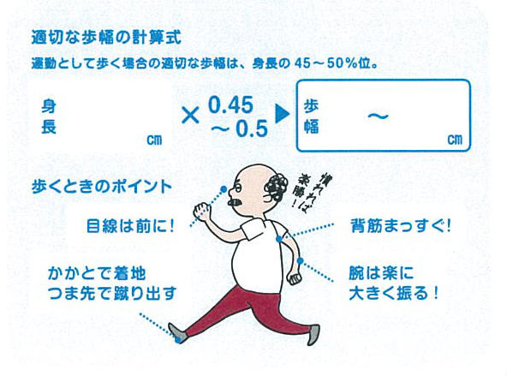
 |  | 歩 |  | kg
通勤や仕事などで、
誰でも簡単にできて、
継続しやすい大股歩き。
普段の歩き方を
少し変えるだけで、
消費エネルギーをアップ
することができますよ。
 |  | 歩 |  | kg
 |  | 歩 |  | kg
 |  | 歩 |  | kg
 |  | 歩 |  | kg
 |  | 歩 |  | kg
 |  | 歩 |  | kg
 |  | 歩 |  | kg

 |  |  |  |  | 氏名

